Sheet1
 | Total Geral | Total de Branca | Branca |  |  |  | Total de Preta | Preta |  |  |  | Total de Parda | Parda |  |  |  | Total de Amarela | Amarela |  |  |  | Total de Indígena | Indígena |  |  | Total de Não declarada | Não declarada
Localidade da Escola |  |  | Federal | Estadual | Municipal | Privada |  | Federal | Estadual | Municipal | Privada |  | Federal | Estadual | Municipal | Privada |  | Federal | Estadual | Municipal | Privada |  | Estadual | Municipal | Privada |  | Federal | Estadual | Municipal | Privada
BA | 365,626 | 16,873 | 13 | 5,248 | 10,869 | 743 | 49,820 | 74 | 26,335 | 21,828 | 1,583 | 170,969 | 116 | 71,063 | 95,829 | 3,961 | 1,551 | 3 | 562 | 874 | 112 | 2,252 | 1,477 | 747 | 28 | 124,161 | 125 | 35,571 | 86,668 | 1,797

Cor/Raça |  | Dependência Administrativa

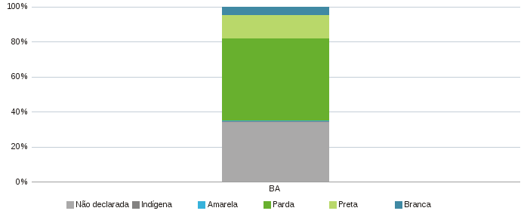 |  | 